상품제안서
송월 호텔컬렉션 필라라인40 4매 세트 | 상품코드: F22780

 |  |  |  |  |  |  | 02-412-0044 | www.easy1.co.kr
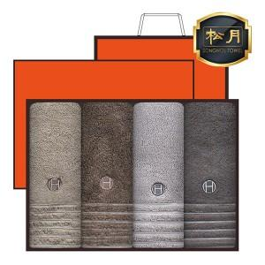

【상세/제작정보】 | ★자수인쇄는 디자인,글자 수 에 따라 추가비용이 발생합니다★

【인쇄/포장옵션】 | 실크, 자수 / 포장불가능

【공급단가】 | 수량 | 50~ | 100~ | 500~ | 1,000~ | 2,000~
*VAT별도 | 단가 | 27,990원 | 26,990원 | 25,990원 | 24,990원 | 23,990원

【상품 URL】 | https://dev.easy1.co.kr:443/src/goods_detail.php?gdno=22780

